Architektur - Auswahl ankreuzen
Anlagen
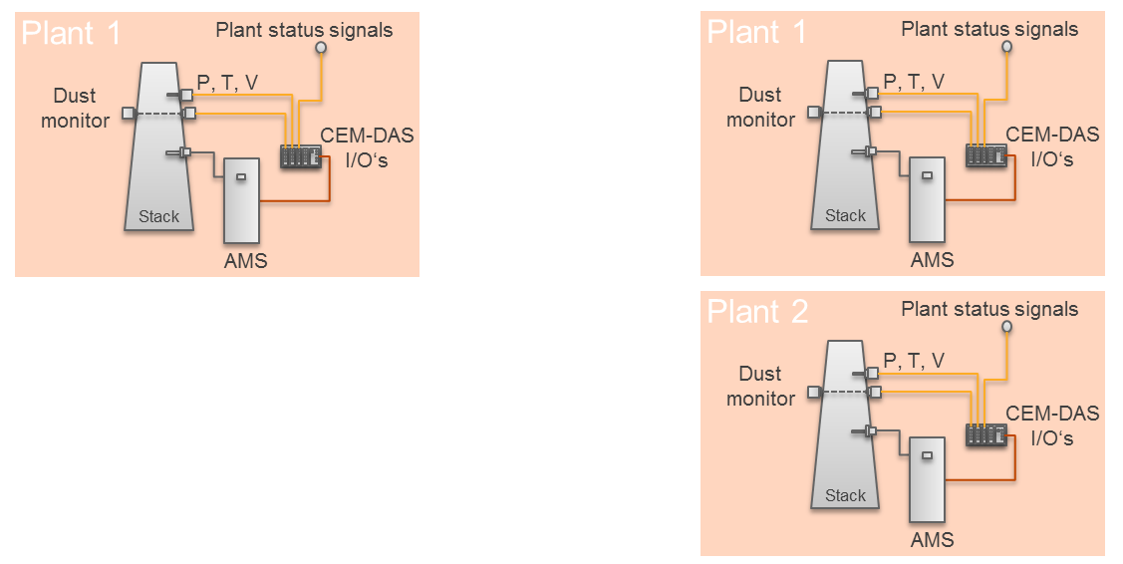
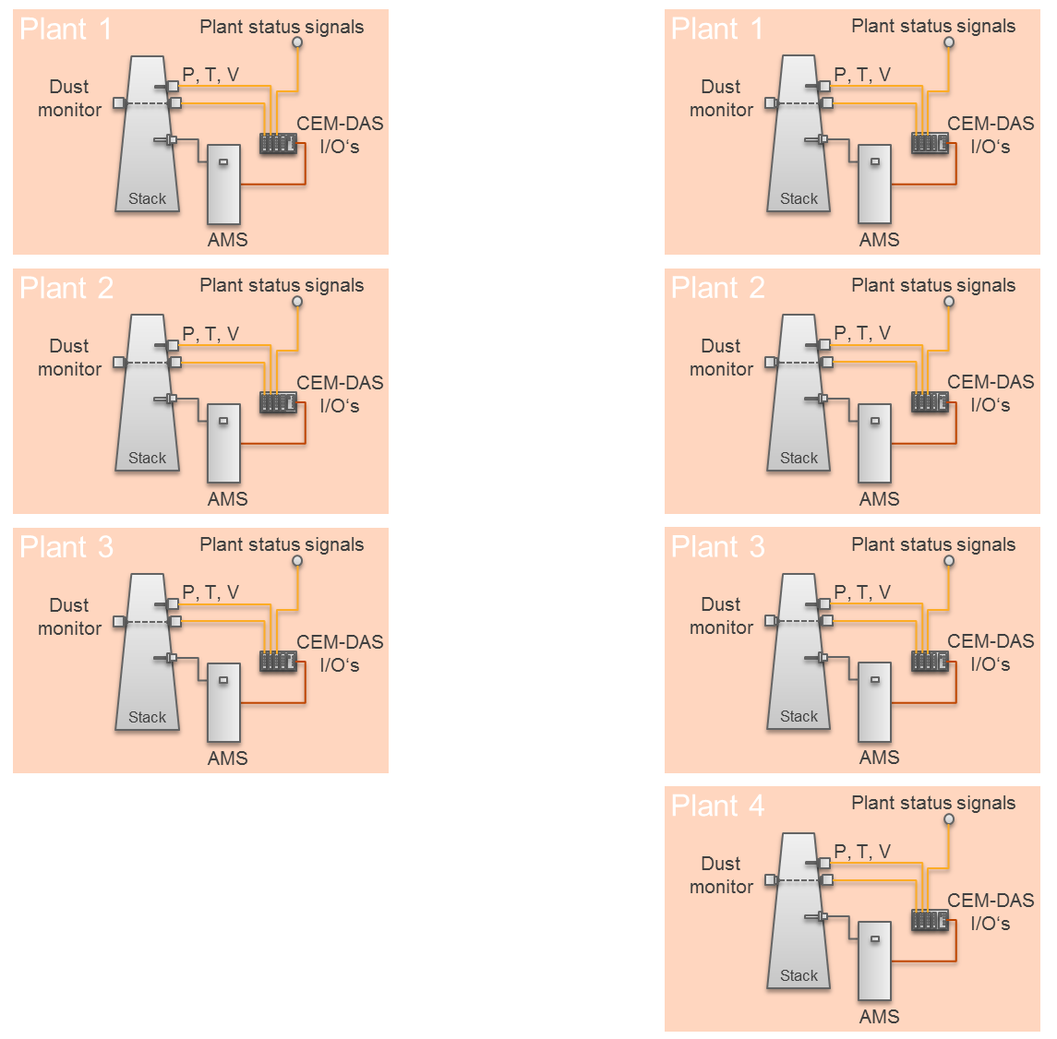

 | Hinweise
 | 1. Eine Analage wird oft auch als Block oder Linie bezeichnet. Jede Anlage hat eigene Statussignale wie z.B. Betriebssignal, Ausfall Entstaubung, Ausfall DeNOx, etc.
 | 2. Bei Einbau in ACF5000 oder ACX
 | In jedem AMS werden alle Daten in einem Datenpuffer (DAA) gesammelt. In dem ersten AMS wird zusätzlich ein Emissionsauswerterechner (CEM-DAS) eingebaut und mit allen DAAs verbunden.
 | Die Bedienung von CEM-DAS erfolgt über eine Workstation, die in einem getrennten Raum stehen kann. Die Workstation muss über Ethernet mit CEM-DAS verbunden sein.
 | Über einen Standard-Explorer (z.B. Internet Explorer oder Firefox) wird dann CEM-DAS bedient.

